Sheet1
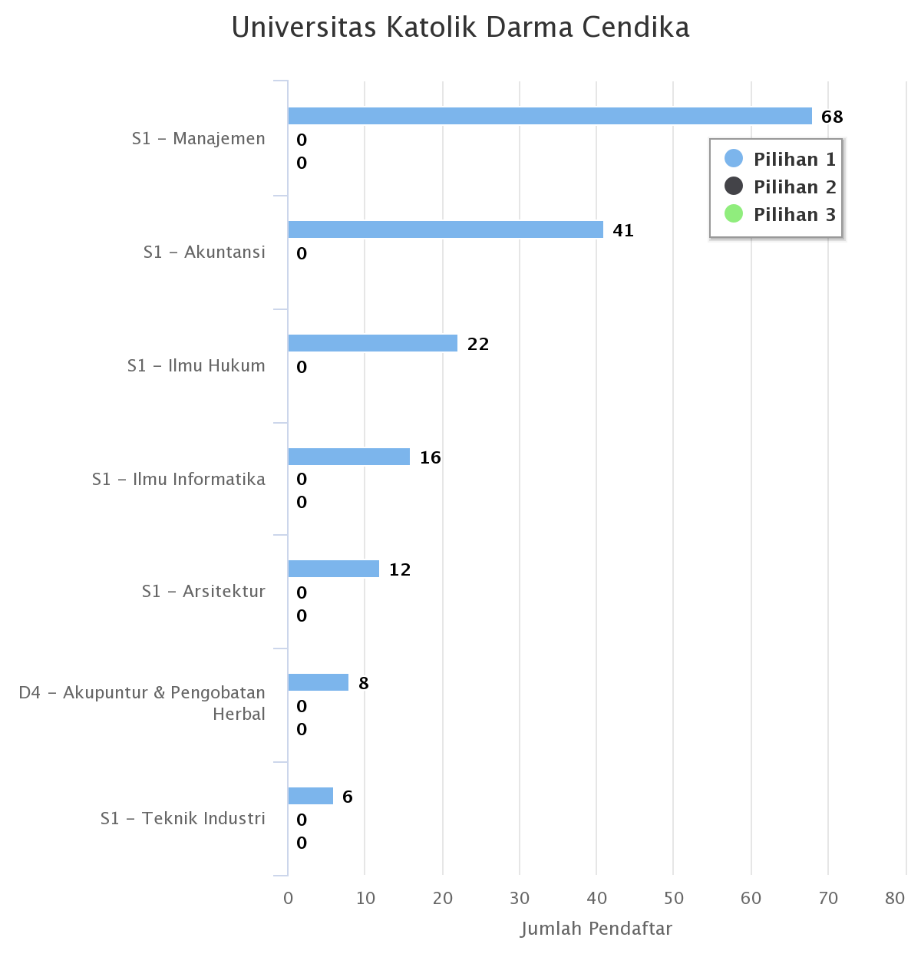
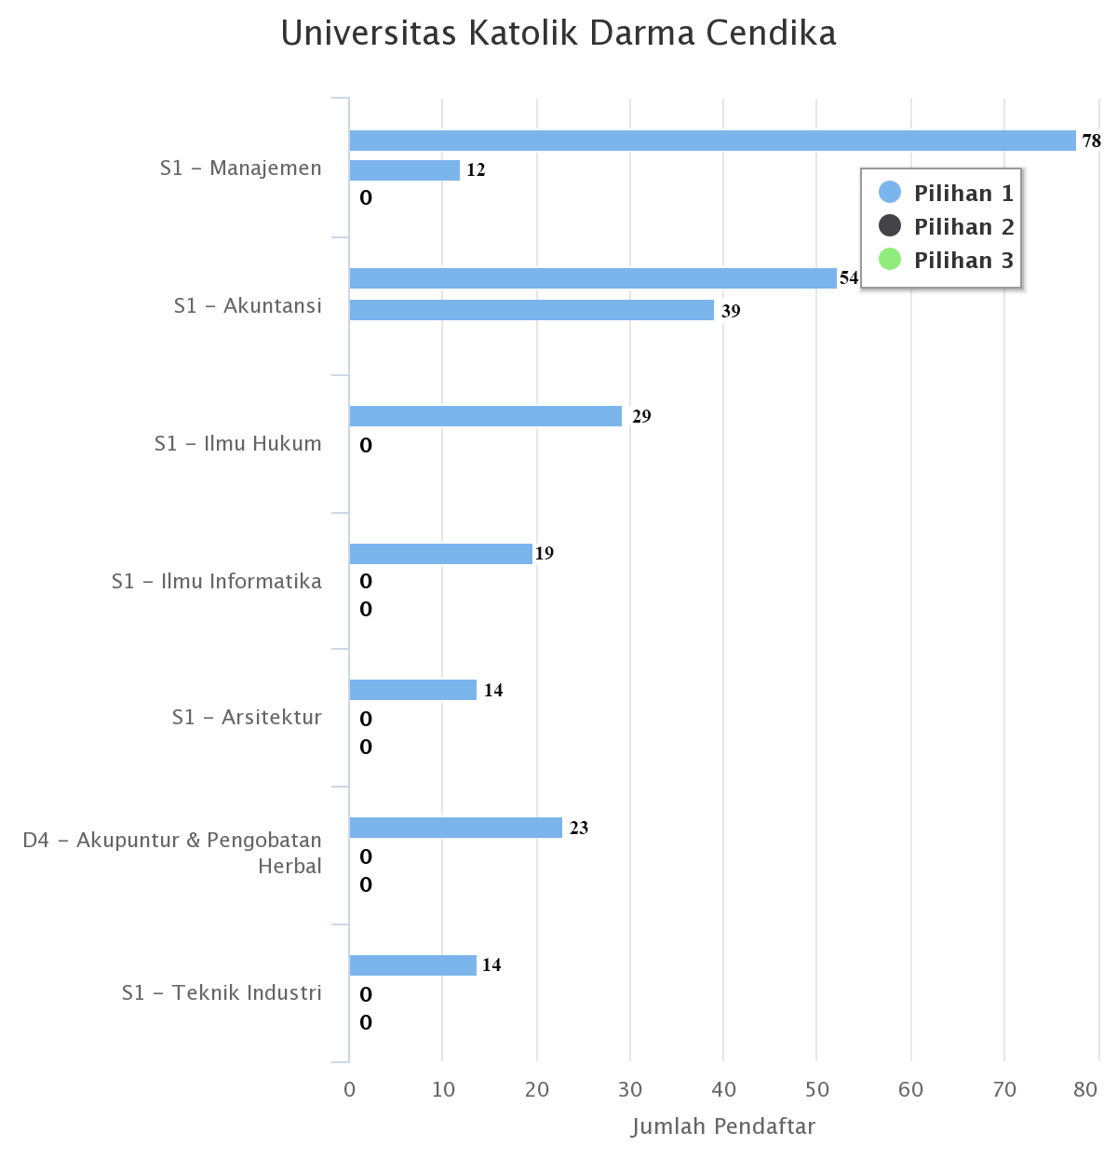
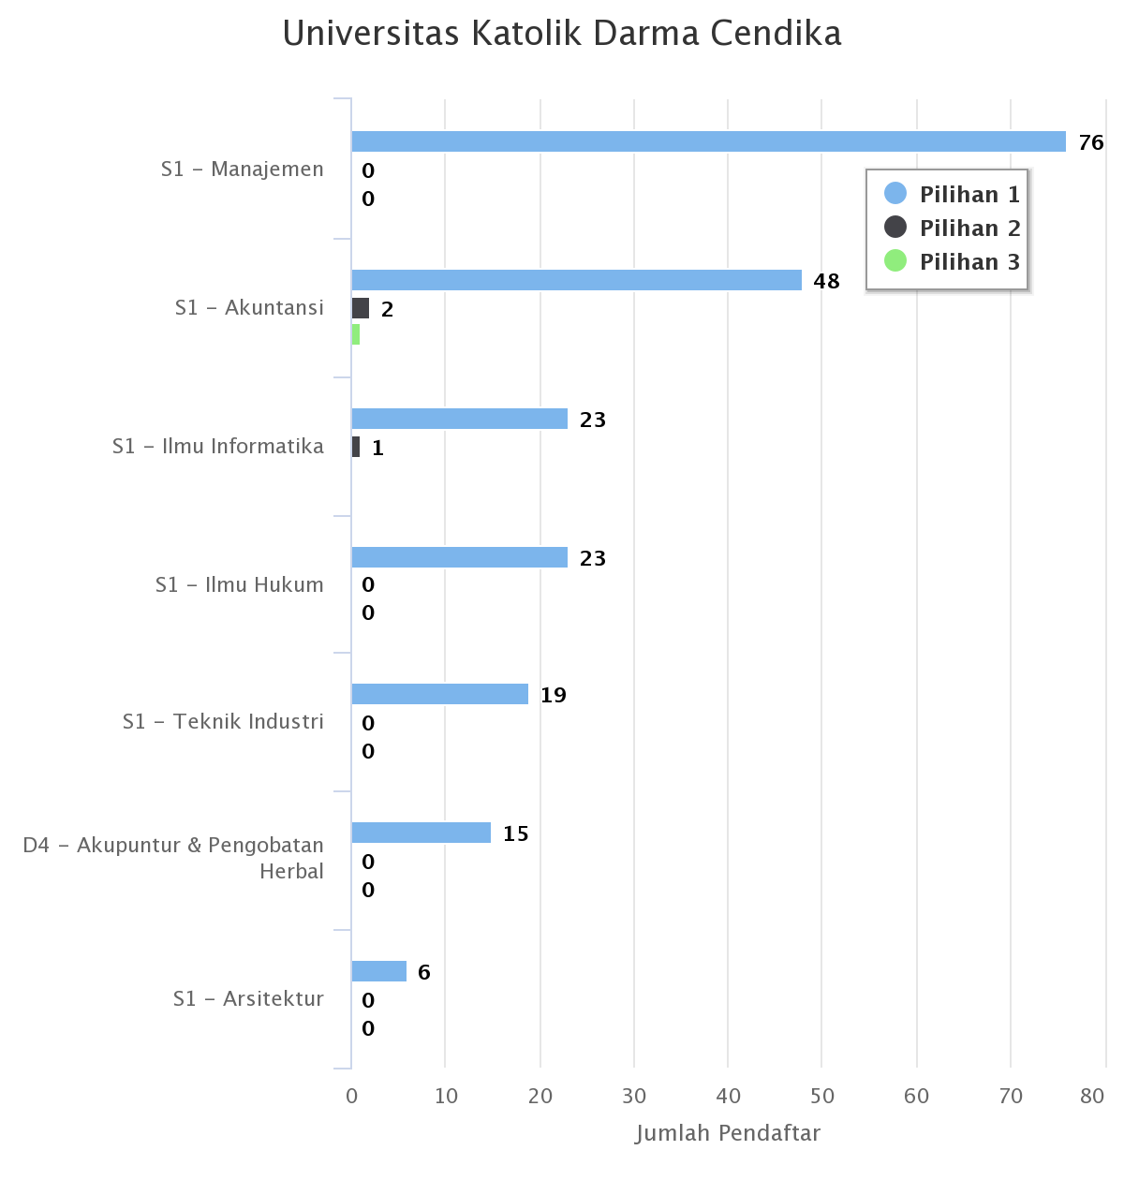
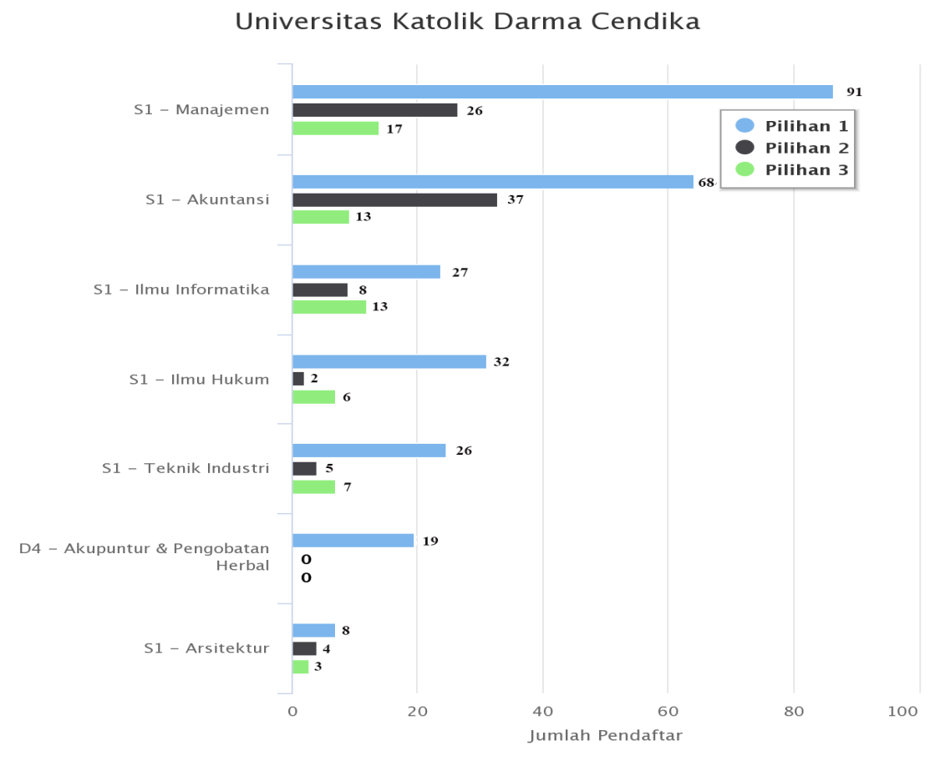
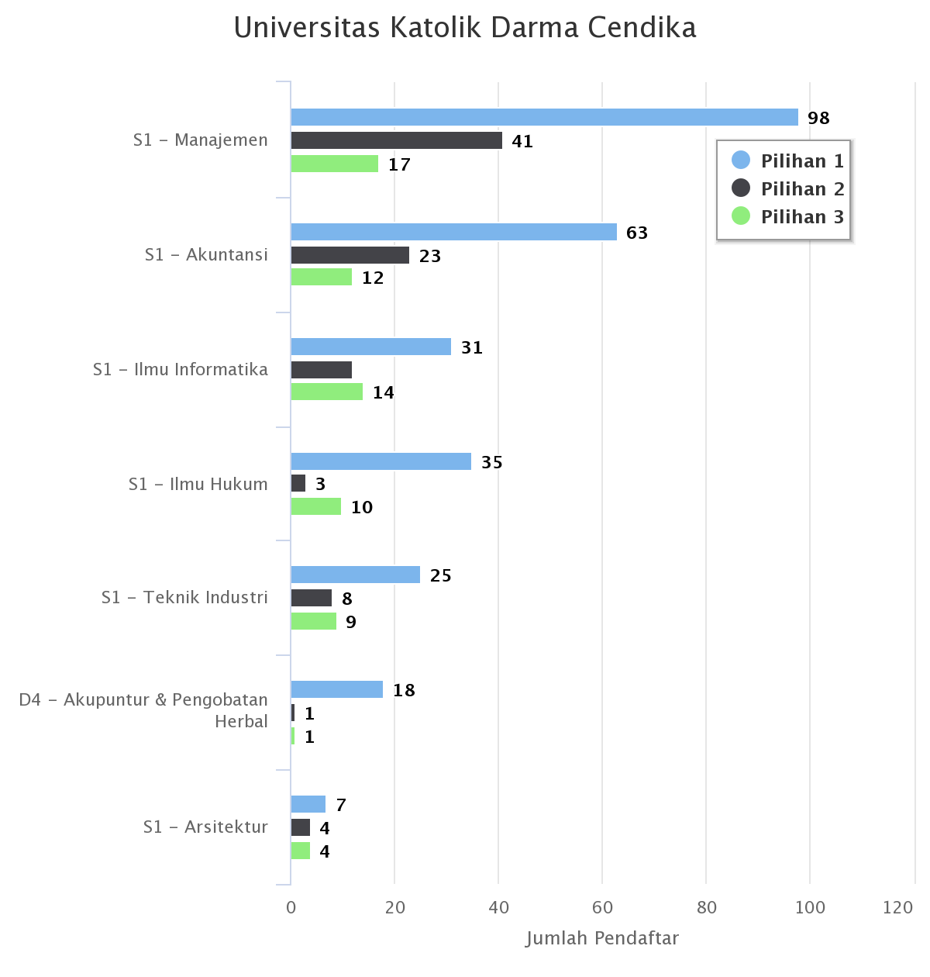
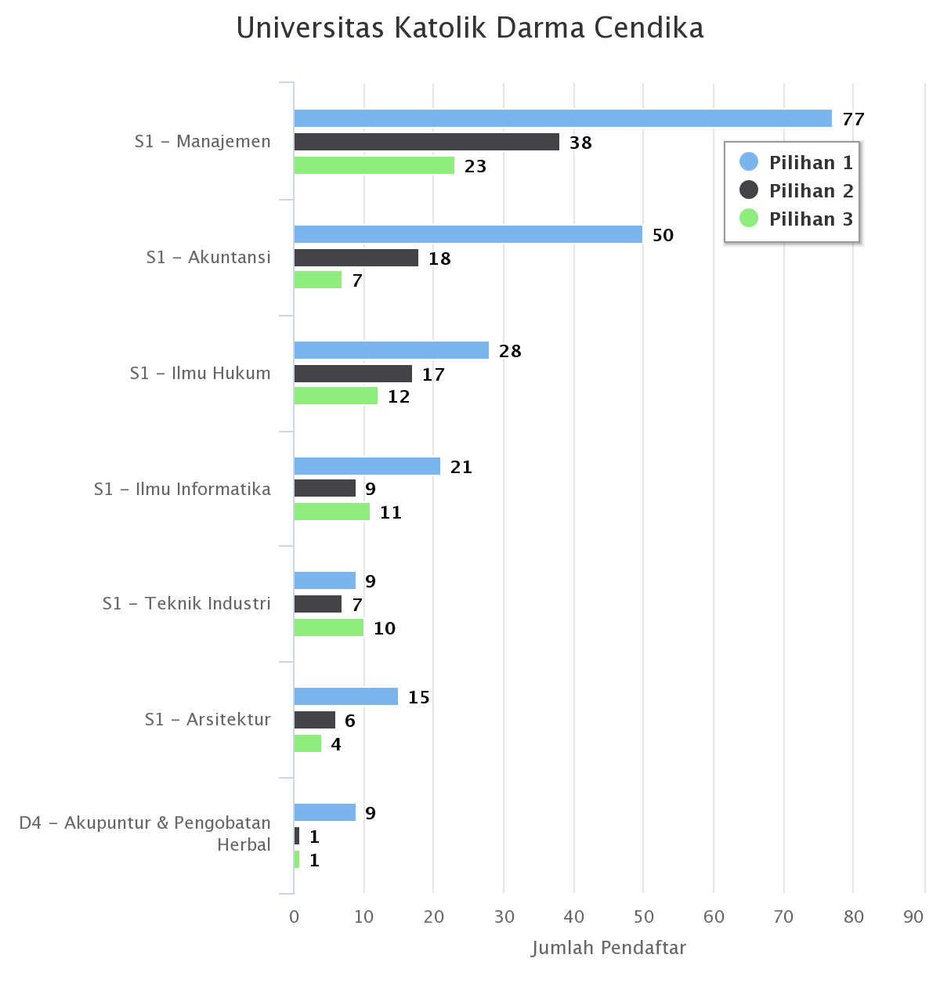
Ilmu Informatika |  |  |  | Peminat 2019 | Peminat 2020 | Peminat 2021
Tahun | Peminat | Pendaftar | Diterima
2019 | 46 | 35 | 19
2020 | 57 | 46 | 22
2021 | 41 | 32 | 16

 |  |  |  | Pendaftar 2019 | Pendaftar 2020 | Pendaftar 2021
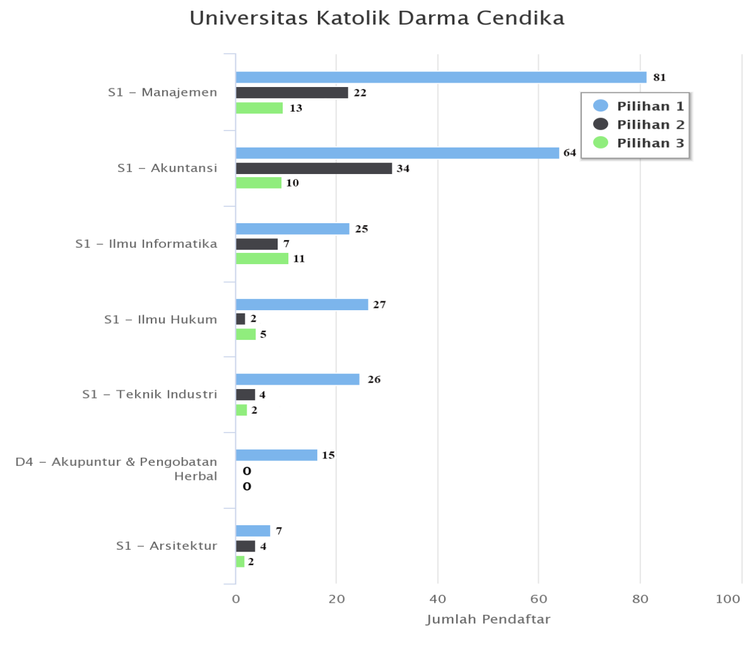
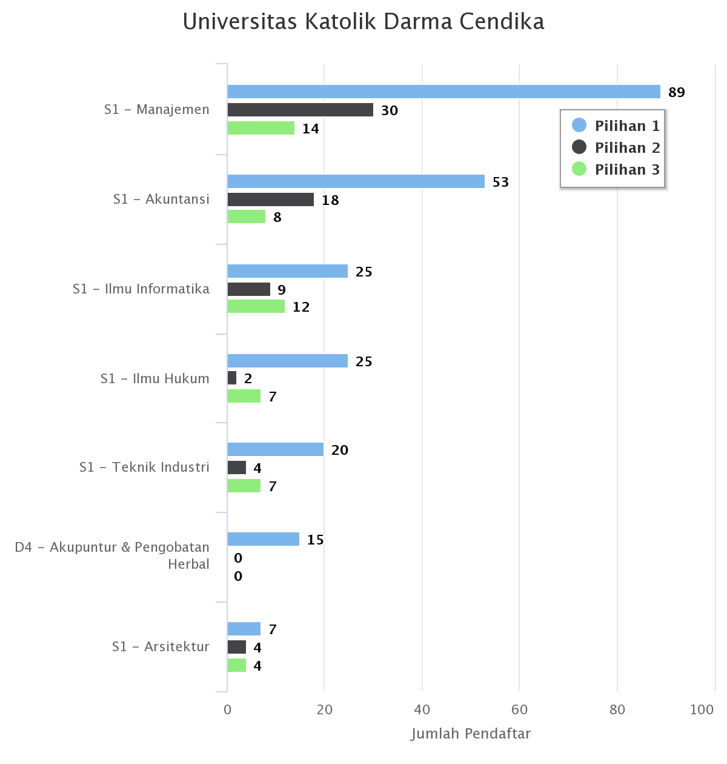
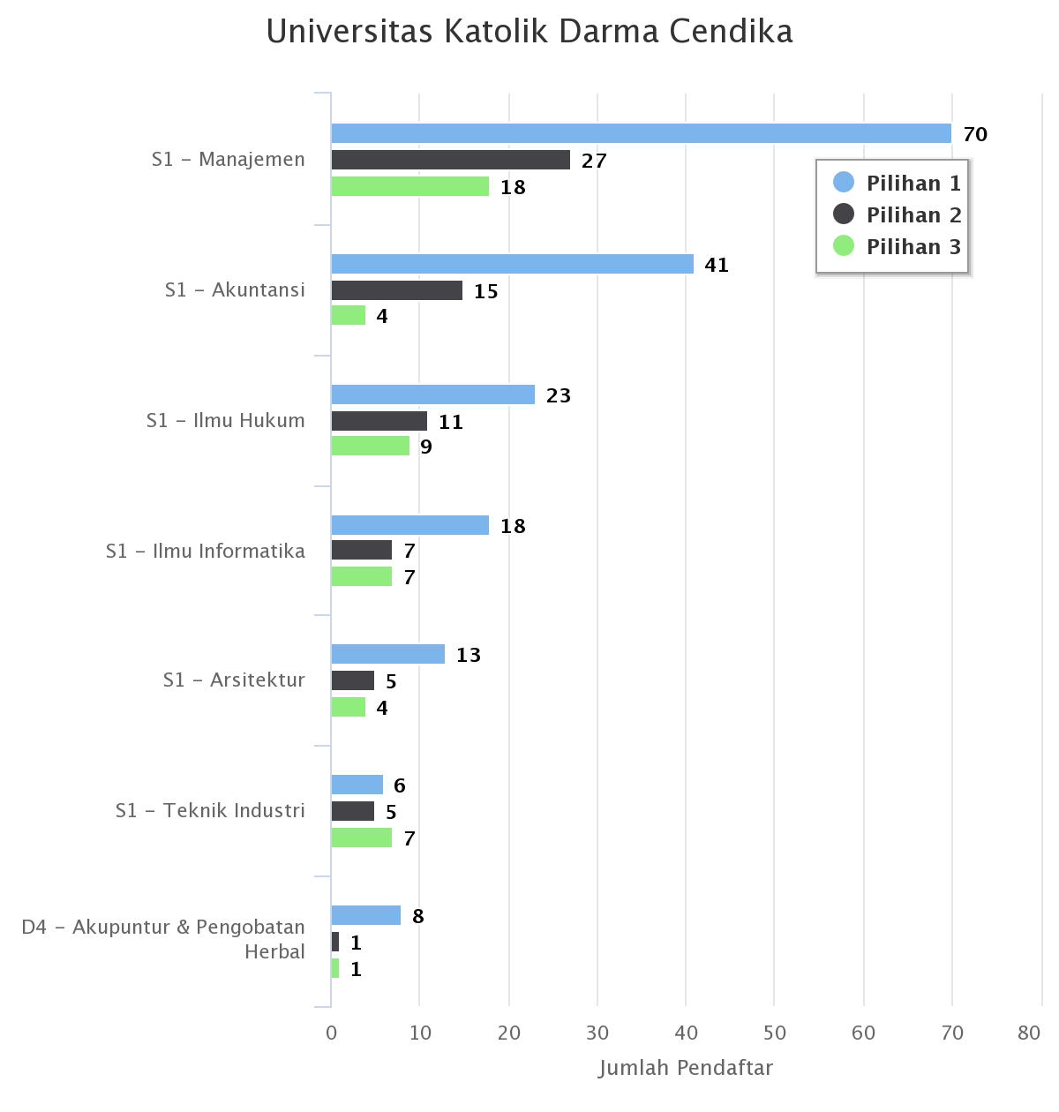

 |  |  |  |  | Diterima 2020 | Diterima 2021
 |  |  |  | Diterima 2019

